02. GA4 주요활용 데이터
* GA4를 통해서 자주 혹은 주로 수집하는 데이터 유형

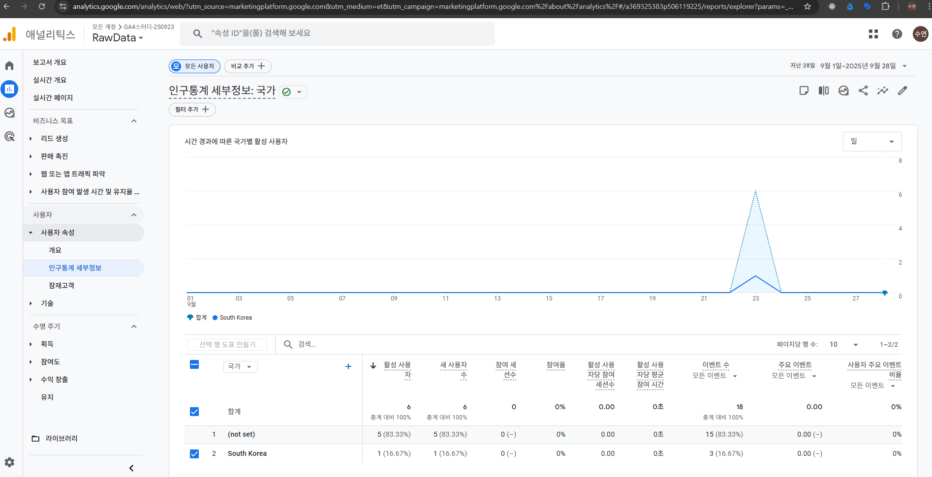
1. 방문자 (*Who)
- 성별 / 연령
- 언어 / 지역
- 사용기기
- 브라우저
- 운영체제

2. 트래픽 (* Where / How)
- 직접유입
- 자연검색
- 광고유입
- 이메일
- 소셜 등

3. 행동 (*What - 1)
- 페이지 조회
- 페이지 이동
- 클릭
- 스크롤 / 동영상

4. 전환 (*What - 2)
- 결제 | 구매
- 회원가입
- 구독서비스

03. 기본 예제
Q. 요즘 우리 사이트 방문자 어때?

1) 요즘? : 어제, 오늘 / 일주일 / 한달 / 1분기 / 상반기 / 올해?
2) 방문자? : 1초만 왔다가도 방문자? / 유의미한 세션이 발생 방문자?
3) 어때? : 많아지고 있다는 것을 확인? 작아지고 있다는 것을 확인? / 추세?

> 최근에 1.4만명 정도 유입되고 있어요! (x) -> 1~3번 내용에 대해 구체적으로 필터링 질문하기!
> 어떤 데이터를 보려고 하는지에 대한 질문이 잘못 던져지면 GA4 미궁에 빠진다

Q. 요즘 우리 사이트 방문자 어때?

1. 측정기준으로서 측정기간이 어떻게 되는지? (월 년 주 일)
2. 사용자 정의를 어떻게 할 것인가?

> 혹시 이 데이터를 어디에다가 사용하려고 하시는지 여쭤봐도 될까요?
1) 단순 참고용
2) 월간보고자료 삽입 |  |  | -> 전체 이벤트 | ->주요이벤트 purchase 데이터 필터링
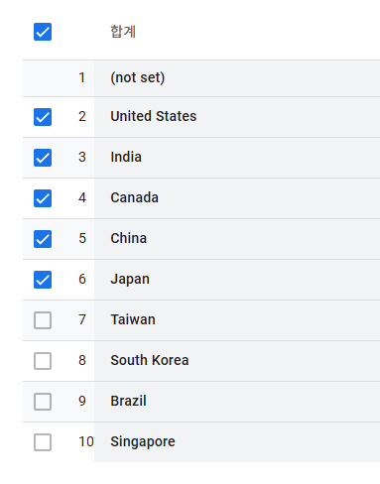
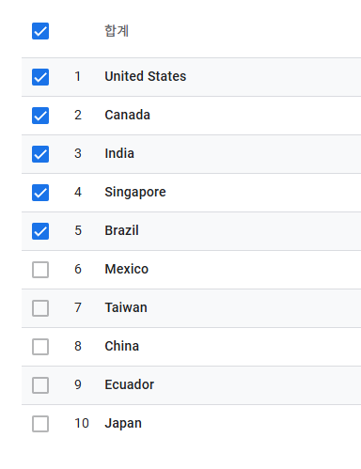
3) 신규 프로젝트 진행을 위해서 예산편성 -> 근거자료로 사용하기 위한 목적

Q. 우리 웹사이트에 오는 사람들은 "어떤 사람들"이야?
- 인구통계 정보를 습득할 수 있는 보고서 확인 | 1. 기간 : 8월 한 달 | 5. 관심분야 : Technology / Technophiles
- 구글 애널리틱스 -> 보고서 -> 사용자 속성 -> 인구통계 세부정보 보고서 | 2. 국가 : 미국
- 어떤 사람들을 정의하려면 "측정 기준"이라는 것이 필요함 | 3. 연령 : 2534
- 측정기준에 우선순위 : "측정기간" | 4. 성별 : 남성
 | => 남성보다 여성이 많이 뜨는게 유리함! 특히 대한민국 시장에서는 더더욱. 특히 3040! 경제권을 쥐고 있는 여성 (기혼 미혼 모두)
 | 3040 여성을 타겟으로 하는 B2C Top5에들어가야 뭐라도 할 수 있다!!!
 | 5. 페르소나 (*유저리서치를 통해서 사용자들의 구체적인 정보 수집)
- 위에서 도출된 값이 매월 동일할까?
- 위 질문에 대한 정확한 답변을 하기 위해서 데이터 비교 필요!!

Q. 우리 웹사이트에 오는 사람들은 주로 "어디에서" 많이 와?

Q. 우리 웹사이트에 오는 사람들은 주로 "어떤 페이지"를 많이 봐요? "어떤 제품"이 인기가 많아요?

Q. 우리 웹사이트에 오는 사람들이 올 때마다 "상품을 구매"해요?

04. 주로 사용하는 용어정리
1. 측정기준 (Dimentions) | 행•열 구성된 데이터 테이블 내 좌측 데이터 분류 기준
1) 메인 측정기준 | 일종의 데이터 그룹화
2) 보조 측정기준 | 그룹화 되어진 요소의 세부적인 추가 측정이 필요한 경우
2. 측정항목 (Metrics) | 측정 기준에 따른 각각의 값을 확인하고자 할 때
3. 활성사용자 (Active Users) | 첫방문 | 기존방문자 중 참여세션이 존재하는 경우 (참여세션이 없으면 활성사용자로 인정하지 않음)
첫 방문자 3명 | 첫 방문자 3명(*참여세션 2명)
기존 방문자 1명 (*세션) | 기존 방문자 1명
활성사용자 4명 | 활성 사용자 3명
GA4 내 참여세션? : 다음 3가지 중 1가지만이라도 충족되면 세션이 발생되었다라고 판단
- 사용자가 사이트에 방문한 이후 10초가 경과되었다. (참여세션의 첫 번째 조건 충족 -> 참여세션 start)
- 마케터가 설정해놓은 이벤트를 사용자 (*방문자)가 1개 이상 실행한 경우
- 우리 사이트 내 페이지를 2개 페이지 이상 조회
4. 새 사용자 수 (New Users) | 우리 사이트에 처음 방문한 사용자 (데스크탑에서는 first_visit으로, 앱에서는 first_open으로 뜸)
5. 참여 세션 수 (Engaged sessions) | 위와 같은 3가지 조건 중 1개라도 발생했을 때
6. 참여율 (Engagement rate) | 참여 세션 수 / 전체 세션 수
7. 활성 사용자당 참여 세션 수 (Engagement session per active user) | 참여 세션 수 / 활성 사용자 수
8. 활성 사용자당 평균 참여 시간 (Engagement time per active user) | 총 참여 시간 / 활성 사용자 수
- 참여 시간은 단순 체류시간을 의미하지 않는다.
- GA4 자체적인 측정 방식으로 유의미한 행위를 했다라고 판단되는 시간을 내부적으로 집계함
- 마우스 터치 포인트(움직임)에 따른 행위라고 유추
9. 이벤트 수 (Event Count) | 수집된 전체 이벤트
- page_view
- click / scroll 등
10. 주요 이벤트 (Key Event) | 수집된 이벤트 중에서 마케터가 중요하다고 판단해서 별도의 주요 이벤트로 설정한 이벤트 | 굳이 주요 이벤트를 해야하는 이유 보고서 > 인구통계 세부정보 > 날짜 설정 모든 이벤트들 가운데서 주요 이벤트를 기준으로 어느 국가, 성별, 연령이 이벤트를 가장 많이 작동했는가에 대해 살펴볼 수 있음 주요 이벤트를 전환하려면?
- 기본적으로 이벤트 설정이 되어있어야 함
- 해당 이벤트가 설정된 이후에 24시간이 경과되어야 주요이벤트 전환 대상으로 변경됨
11. 사용자 주요 이벤트 비율 (User Key Event rate) | 주요 이벤트를 1회 이상 발생시킨 사용자 수 / 활성 사용자 수
12. 총 수익 (Total Revenue) | 전자상거래 수익 + 광고 수익 합
- 전자상거래 수익 : GA4에서 이벤트를 세팅 : 특정 상품을 클릭 (가격)
(* 그냥 온라인 쇼핑몰 > 최종 결제 금액 확인) -> KPI (*MD) -> 50명밖에 안 됨 (결제버튼에서 고민하는 100명 중 50명이 이탈함) -> 개발자 책임
(* 실제 결제까지의 과정은 그렇게 단순하게만 흘러가지 x )
결제버튼 -> 카드 결제 도착하기 전에 수많은 변수를 맞이함 -> 100명
(* 간편결제 불가능? 페인포인트 못 쓰나? 무통장 입금은 안되나? 할부는 안되나? 할부 시 무이자 할부는 몇개월까지? 장바구니 상품이 잘 확인이 안되네? 등 수많은 고민을 함)
(* 현재까지 구매하기로 한 상품결제 내역의 정보를 볼 수 있는 UI 디자인 미흡)

총 사용자 (Total Users)
> 어떤 선택된 기간 동안 이벤트를 한 번이라도 발생시킨 순 사용자 = (Unique Users)의 수
> page_view / click / purchase / add_to_cart
A라는 방문자 > page_view x 5

변동률
(8월 총사용자 - 7월 총사용자) / 7월 총사용자) * 100
(97,715 -102,872 / 102, 872) * 100

이탈률
- 전체 세션 중 참여세션이 아닌 세션의 비율
- 세션 : 30분을 기준으로 유의미한 행위
- 참여세션 : 10초 이상 체류 | 이벤트 실행 | 2페이지 이상 조회 중 1개 만족
이탈률 = 전체세션수 - 참여세션수 / 전체세션수
- 이탈률을 보는 이유 : 사이트에 들어왔다가 의미있는 행동을 하지 않고 떠난 세션 몇 %인지 알고 싶을때
- 이탈률 -> 외부광고 혹은 직접 유입으로 특정 사이트에 들어왔다가 첫번째 도착한 랜딩페이징 외 기타페이지를 보지 않고 나갔을 대, 이탈률

페이지/화면 > 이탈
- 특정 페이지/화면이 세션에서 마지막으로 조회된 횟수
- 특정 페이지를 보고 나서 떠난 사용자 수
A, B, C, D => 구체적으로 어떤페이지에서 사용자가 많이 떠나는가?
- 이 페이지에서 사용자가 얼마나 자주 세션을 종료했는가?

* 외부 광고캠페인을 활발하게 하면 할수록 이탈률은 반드시 높아짐

기여 : 김민우라는 사용자가 우리사이트에 접속해서 상품을 구매 (*결제)
Paid Search (유료검색광고)로 유입된 후 물건 구매는 x -> Organic Search(사용자가 직접 검색)해서 들어옴 -> Direct : 구매
Paid Search : 40분 체류 // 30페이지 뒤지고 감
Organic Search : 10분 정도 체류 / 3페이지 보고 감
Direct : 3분만에 구매결정 // 1페이지 봄

트래픽 소스 > 세션 기본 채널 그룹
사용자가 방문하도록 한 유입채널이 존재한다면 %, 비율로 나누는 것이 아니라 횟수를 카운트한다.
김민우 방문자 > 아침에 Organic Search 1회 / 점심에 Direct 1회 / 저녁에 Paid Search 1회

시대적인 흐름에 따라서 GA4가 정의한 기본 채널 그룹 변경!!!
2023년 11월 기준으로 이전/이후 기본 채널 그룹 달라짐
유튜브채널 => 원래는 Social 채널에 들어가있었음
[1, 2, 3, 100]
이후 Video 채널이 새로 생기며 Video 채널로 끄집어내짐
Organic Shopping 이란 채널도 생김

-> 원래 채널은 이랬음
Organic Search
Referral
Direct
Social

10년간 마니 변했어

Legacy 방식 => 앞으로 소멸될 예정이지만, 한시적으로 데이터 누락이 발생되지 않도록 완충의 역할을 하고자 할 때

신규 사용자 기본 채널 그룹 : 신규 사용자에 한해서만 데이터를 수집
(*first_visit)
/?gad_campaignid=1541638768
/?gad_campaignid=21114848044&fbclid=IwZXh0bgNhZW0CMTEAAR4PzOcr0GPjfQTleLVhmaNd2oO2-3E2Hhfxlwyd0-I9fviUqyddEiV7UNh9NA_aem_Ul6XjDyxOf395KQgFnDUGQ
/canada/shop/shop/lifestyle
/checkout?show=payment&paymentType=CSP&paymentState=review&cspResult=CheckoutSuccess
=> Quary String : 쿼리 => 외부에서 특정 단어를 검색한 흔적 및 결과값
/ : Url Parameter => 세부 경로 페이지 (path)를 확인하고자 할 때

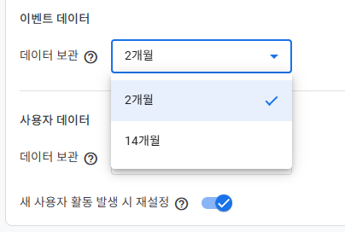

-> 이벤트 데이터는 2개월이 최소값, 14개월이 최대값

A 사이트 > B 사이트 > GA4 > 광고 // 사용자가 원치않는 경우, 해당 데이터를 광고로 사용할 생각이 없음.
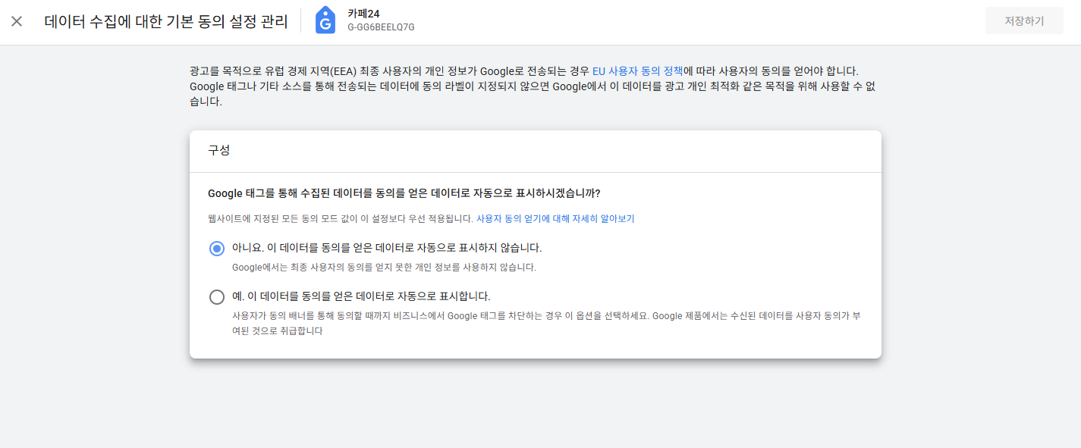

-> 쿠키값을 활용한 광고송출에 동의하지 않았음에도 불구하고 자동으로 쿠키값에 따른 광고가 설정됨

07. 탐색보고서
* 일반보고서의 한계
- 종합적이고 입체적인 비교가 어려움!
-> 1월 ~ 6월 총 사용자 데이터 수집 > 이탈률 확인 > 높은 이탈률이 발생된 월을 찾아서 > 해당 월에 유입된 경로 확인 > 유입된 경로들 가운데 가장 높은 이탈률을 보인 채널확인
- 단순비교 가능 (*6월, 7월 비교)
- 메인측정기준 + 보조측정기준 활용 데이터 분석 가능

Q. 요즘 우리 사이트 방문자 어때?

 | user-id | 성별
 | 12 | 남자
 | 34 | 여자
 | 567 | 남자
 | 89 | 여자
 | 765 | 여자
 |  |  |  | 측정항목
 | 측정기준

 | 성별 | 사용자
 | 남자 | 2
 | 여자 | 3
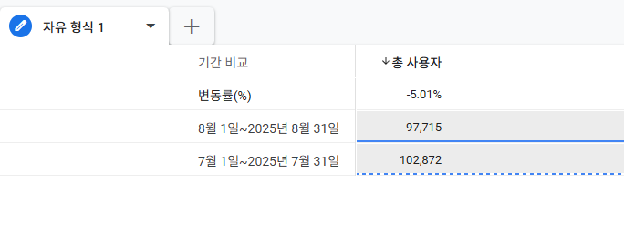
Q. 요즘 우리 사이트 방문자 어때?
- 2025년도 상반기 데이터
- 2025년 01월 ~ 06월

 |  |  |  |  | -> 보고서 -> 변수 설정

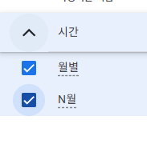
 |  |  | -> N월 : 개월수를 N개로 나눠서 계산. (ex 6~12월의 경우 6월은 01, 7월은 02 이렇게 됨)

* 기본적으로 총 사용자수보다 세션 수가 많은 것이 일반적임!!
- 세션수의 값이 집계되려면, 반드시 session_start라는 이벤트가 실행되어야 함!
- 상기 이벤트가 실행되기 전에 이탈 => 세션 발생 불가
- 특정 사이트에 들어오자마자 page_view, click
- Adlock 혹은 기관, 건물 내 보안정책으로 애초에 google에서 session을 수집하도록 인위적 조치

